Дефекты
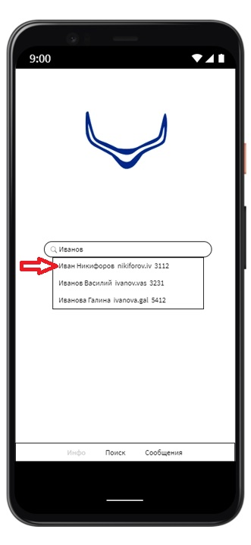
ID | Название | Описание дефекта | Шаги | ОР | ФР | Приоритет | Тип | Окружение
DZ-001 | Строка поиска отсутствует на стартовой странице | При открытии мессенджера на стартовой странице отсутствует строка поиска. По ТЗ должна находиться сверху. | 1.Открыть мессенджер | Строка поиска находится сверху | Строка поиска отсутствует | Normal | Уточнение | "Android версии 11.0 Google 112.0.5615.135"
 |  |  |  |  |  |  | Не очень понятно, что можно искать в приложении не авторизовавшись. В статус Clarification для уточнения у аналитика.
 |  |  | Вложения

 |  | 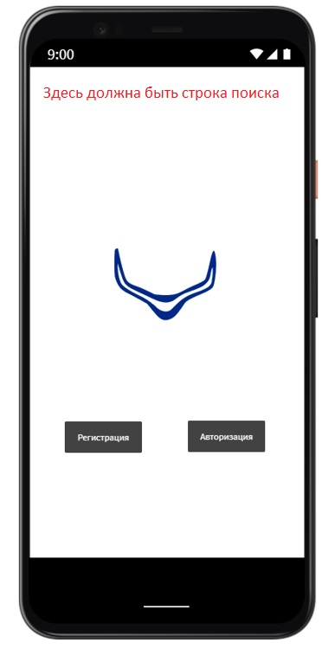

ID | Название | Описание дефекта | Шаги | ОР | ФР | Приоритет | Тип | Окружение
DZ-002 | Кнопка Регистрация присутствует на стартовой странице | При открытии мессенджера на стартовой странице присутствует кнопка Регистрация. По ТЗ регистрации не должно быть вообще, т.к. мессенджер корпоративный. | 1.Открыть мессенджер | Нет кнопки Регистрация | Есть кнопка Регистрация | Critical | Ошибка | "Android версии 11.0 Google 112.0.5615.135"

 |  |  | Вложения

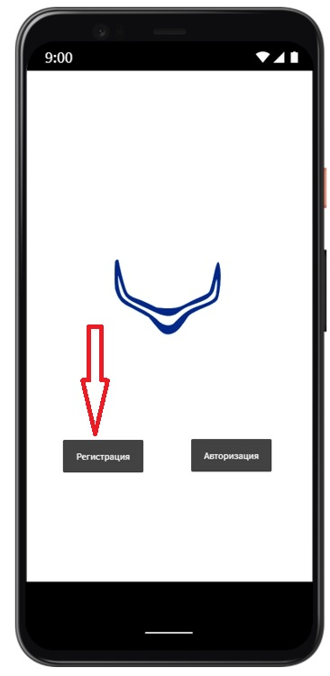

ID | Название | Описание дефекта | Шаги | ОР | ФР | Приоритет | Тип | Окружение
DZ-003 | Кнопка Авторизация присутствует на стартовой странице | При открытии мессенджера на стартовой странице присутствует кнопка Авторизация. По ТЗ авторизации на стартовой странице не должно быть. | 1.Открыть мессенджер | Нет кнопки Авторизация | Есть кнопка Авторизация | Normal | Ошибка | "Android версии 11.0 Google 112.0.5615.135"

 |  |  | Вложения
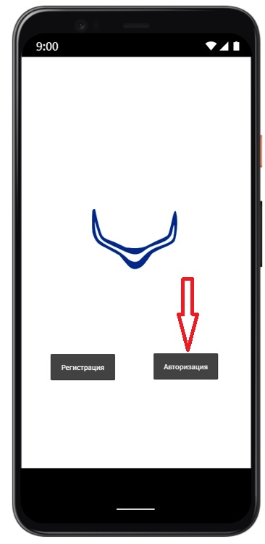

ID | Название | Описание дефекта | Шаги | ОР | ФР | Приоритет | Тип | Окружение
DZ-004 | Поле ввода пароля присутствует в форме Авторизации | При открытии мессенджера во вкладке Авторизация в форме авторизации присутствует поле ввода пароля. По ТЗ авторизация происходит только по административной учетной записи. | 1.Открыть мессенджер 2.Перейти во вкладку Авторизация 3.Авторизоваться | Провести авторизацию | Авторизацию провести невозможно, т.к. приложение требует ввода пароля. | Blocker | Ошибка | "Android версии 11.0 Google 112.0.5615.135"

 |  |  | Вложения

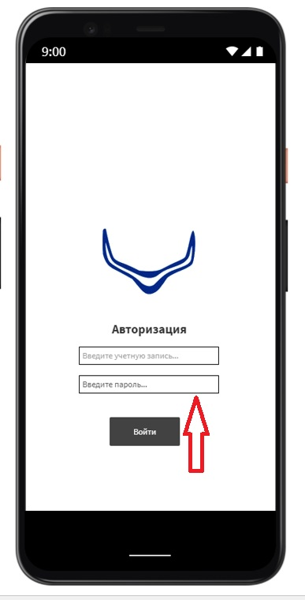

ID | Название | Описание дефекта | Шаги | ОР | ФР | Приоритет | Тип | Окружение
DZ-005 | Вкладка Поиск при открытии производит редирект во вкладку Инфо | При открытии в мессенджере вкладки Поиск происходит редирект во вкладку Инфо. | 1.Открыть мессенджер 2.Перейти во вкладку Авторизация 3.Авторизоваться 4. Перейти во вкладку Поиск | Открыта вкладка Поиск | Открыта вкладка Инфо | Major | Ошибка | "Android версии 11.0 Google 112.0.5615.135"

 |  |  | Вложения
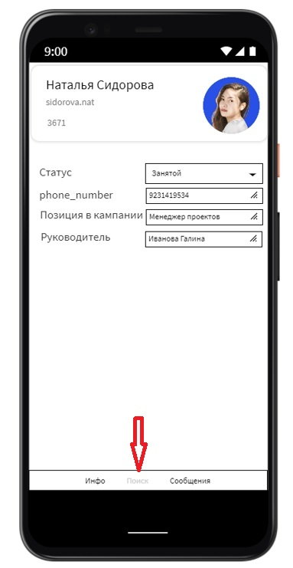

ID | Название | Описание дефекта | Шаги | ОР | ФР | Приоритет | Тип | Окружение
DZ-006 | Вкладка Инфо при открытии производит редирект во вкладку Поиск | При открытии в мессенджере вкладки Инфо происходит редирект во вкладку Поиск. | 1.Открыть мессенджер 2.Перейти во вкладку Авторизация 3.Авторизоваться 4. Перейти во вкладку Инфо | Открыта вкладка Инфо | Открыта вкладка Поиск | Major | Ошибка | "Android версии 11.0 Google 112.0.5615.135"

 |  |  | Вложения
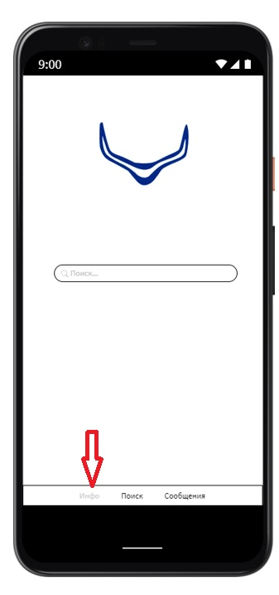

ID | Название | Описание дефекта | Шаги | ОР | ФР | Приоритет | Тип | Окружение
DZ-007 | Вкладка Инфо при открытии производит редирект во вкладку Сообщения | При открытии в мессенджере вкладки Инфо происходит редирект во вкладку Сообщения. | 1.Открыть мессенджер 2.Перейти во вкладку Авторизация 3.Авторизоваться 4. Перейти во вкладку Инфо | Открыта вкладка Инфо | Открыта вкладка Сообщения | Major | Ошибка | "Android версии 11.0 Google 112.0.5615.135"

 |  |  | Вложения
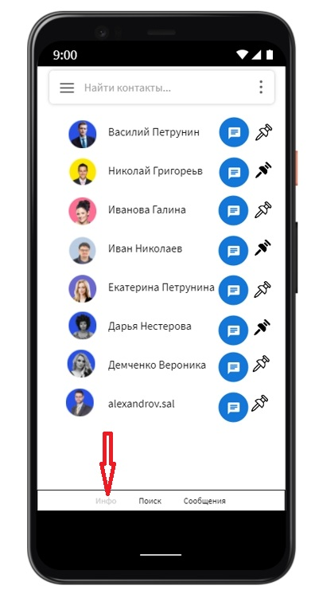

ID | Название | Описание дефекта | Шаги | ОР | ФР | Приоритет | Тип | Окружение
DZ-008 | Во вкладке Сообщения отсутствует возможность добавления чата в Избранное | При открытии в мессенджере вкладки Сообщения невозможно добавить чат в Избранное, т.к. не реализована, согласно ТЗ, функция добавления. Вместо нее реализована функция Закрепить вверху | 1.Открыть мессенджер 2.Перейти во вкладку Авторизация 3.Авторизоваться 4. Перейти во вкладку Сообщения 5.Добавить чат в Избранное | Чат добавлен в Избранное | Чат не добавлен в Избранное | Major | Ошибка | "Android версии 11.0 Google 112.0.5615.135"

 |  |  | Вложения

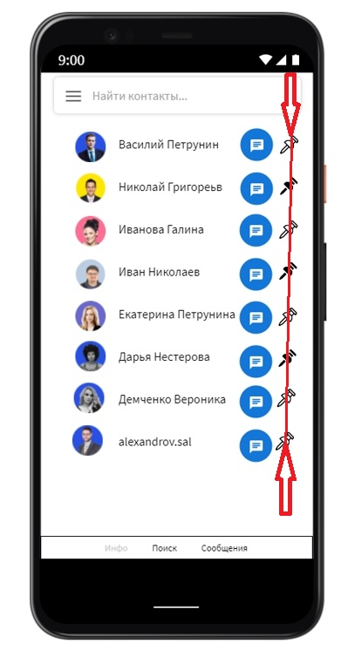

ID | Название | Описание дефекта | Шаги | ОР | ФР | Приоритет | Тип | Окружение
DZ-009 | Не реализована возможность создания Сисадминами каналов для официальных сообщений | В мессенджере не реализована возможность создания Сисадминами каналов для официальных сообщений. По ТЗ вкладка должна быть третьей по счёту. На данный момент вкладка отсутствует. | 1.Открыть мессенджер 2.Перейти во вкладку Авторизация 3.Авторизоваться 4.От имени Сисадмина создать канал для официальных уведомлений | Канал создан | Канал не создан | Major | Ошибка | "Android версии 11.0 Google 112.0.5615.135"

ID | Название | Описание дефекта | Шаги | ОР | ФР | Приоритет | Тип | Окружение
DZ-010 | Во вкладке Личная информация телефон отображается без кода страны | При открытии в мессенджере вкладки Личная информация телефон отображается без кода страны: 7 +7 или 8. Позвонить по такому номеру невозможно. | 1.Открыть мессенджер 2.Перейти во вкладку Авторизация 3.Авторизоваться 4. Перейти во вкладку Личная информация 5. Позвонить по указанному телефону | Позвонить получилось | Позвонить не получилось | Major | Ошибка | "Android версии 11.0 Google 112.0.5615.135"

 |  |  | Вложения

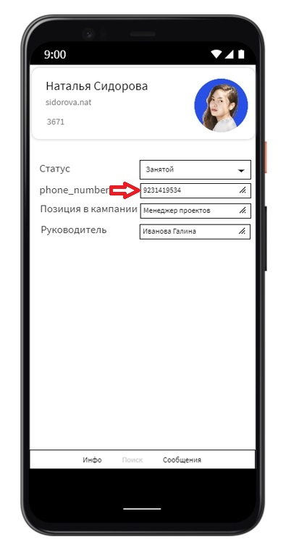

ID | Название | Описание дефекта | Шаги | ОР | ФР | Приоритет | Тип | Окружение
DZ-011 | Во вкладке Личная информация вместо статуса Занят статус Занятой | При открытии в мессенджере вкладки Личная информация устанавливается статус Занятой. По ТЗ статус - Занят | 1.Открыть мессенджер 2.Перейти во вкладку Авторизация 3.Авторизоваться 4. Перейти во вкладку Личная информация 5. Установить статус - Занят | Статус установлен | Статус не установлен | Normal | Ошибка | "Android версии 11.0 Google 112.0.5615.135"

 |  |  | Вложения
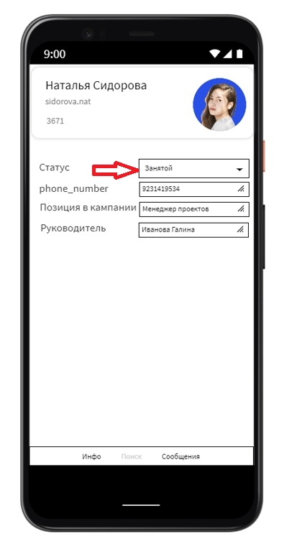

ID | Название | Описание дефекта | Шаги | ОР | ФР | Приоритет | Тип | Окружение
DZ-012 | При поиске контакта по фамилии добавляется поиск по имени | При поиске контакта по фамилии добавляется поиск по имени, т.е. не разделяет на поиск по фамилии и поиск по имени. | 1.Открыть мессенджер 2.Перейти во вкладку Авторизация 3.Авторизоваться 4. Перейти во вкладку Поиск 5. Провести поиск по фамилии | Предлагает список фамилий | Предлагает список фамилий и имен | Major | Ошибка | "Android версии 11.0 Google 112.0.5615.135"

 |  |  | Вложения

